1
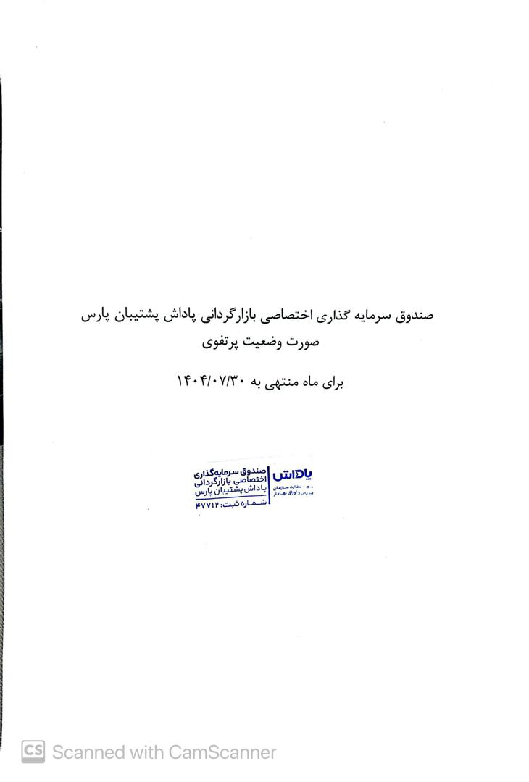

صندوق سرمایه گذاری اختصاصی بازارگردانی پاداش پشتیبان پارس

صورت وضعیت پرتفوی

برای ماه منتهی به 1404/07/30

